podmienenéformát
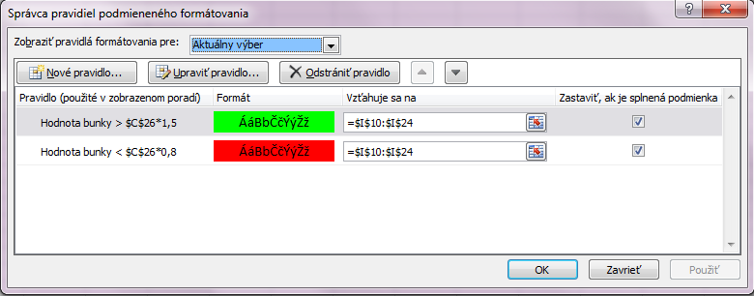
V tabuľke vidíme prehľad o mzdách zamestnancov za 1. polrok. Vložte do stĺpca I vzorce na výpočet
priemernej mzdy a sformátujte oblasť I10:I24 tak, aby sa bunky priemernej mzdy tých zamestnancov,
mzda ktorých prevýšila 1,5-násobok priemernej mzdy vo firme, podfarbili na zeleno. Naopak, bunky
priemernej mzdy tých zamestnancov, priemerná mzda ktorých je menej ako 0,8-násobok priemernej
mzdy vo firme, sa podfarbili na červeno.

MENO | Mesiac |  |  |  |  |  | Priemerná mzda
 | Január | Február | Marec | Apríl | Máj | Jún
Blažek Ján | 11363 | 9312 | 9401 | 13894 | 8460 | 13657 | 11014.50
Bubílková Anna | 11433 | 11859 | 12156 | 12642 | 11895 | 10270 | 11709.17
Cimer Zdeno | 13214 | 8500 | 5600 | 6000 | 5000 | 7215 | 7588.17
Dohnány Marcel | 6477 | 11939 | 10021 | 12078 | 8438 | 14132 | 10514.17
Gajdoš Andrej | 8200 | 6500 | 7200 | 5900 | 6100 | 6200 | 6683.33
Galan Miroslav | 10849 | 6792 | 8607 | 10463 | 12016 | 12927 | 10275.67
Gerbovský Dušan | 6881 | 9133 | 14391 | 10300 | 7465 | 14028 | 10366.33
Hakulinský Ivan | 14850 | 14230 | 14800 | 15000 | 15000 | 14900 | 14796.67
Haranský Martin | 6112 | 7072 | 7045 | 14535 | 6467 | 5771 | 7833.67
Hrabalová Danica | 8698 | 12736 | 8678 | 6843 | 10738 | 10823 | 9752.67
Hrebenda Martin | 6800 | 7900 | 5927 | 9268 | 6500 | 7991 | 7397.67
Humeňanský Mikuláš | 10000 | 9400 | 5200 | 5100 | 5000 | 5000 | 6616.67
Komár Juraj | 8770 | 8184 | 5800 | 9966 | 6200 | 6500 | 7570.00
Lenský Jozef | 6950 | 7255 | 7104 | 11409 | 11007 | 5490 | 8202.50
Lupták Mojmír | 6216 | 12263 | 10298 | 12049 | 5811 | 12914 | 9925.17

Priemer vo firme: | 9349.7555556

Tab1
Tabuľku upravte:

- nadpis vycentrujte v rámci celej šírky tabuľky
- písmo v nadpise zmeňte na tučné, 14 bodové a červené
- titulný riadok tabuľky preformátujte so zalomením textu (do viacerých riadkov), písmo zmeňte na tučné
- doplňte chýbajúce údaje v tabuľke - poradové čísla (rady), dopočítajte údaje do stĺpca F
- do stĺpca I doplňte "poznámku" na základe vyhodnotenia zásoby jednotlivých druhov materiálov
a/ ak zásoba materiálu je nižšia ako minimálne množstvo - "DOPLNIŤ ZÁSOBU!"
b/ ak zásoba materiálu je vyššia ako minimálne množstvo - "OK!"
c/ ak zásoba materiálu je rovnaká ako minimálne množstvo - "MINIMUM!"
- tabuľku orámujte,
- podmieneným formátom upravte stĺpec "Rozdiel" (ak je kladný - číslo bude modré, ak je záporný - číslo bude červené
a ak je nula - žltý podklad, čierne číslo),
- číselné údaje v tabuľke vycentrujte a v stĺpcoch, ktoré sú vyjadrené v Euro zmeňte na formát meny

Materiál na sklade

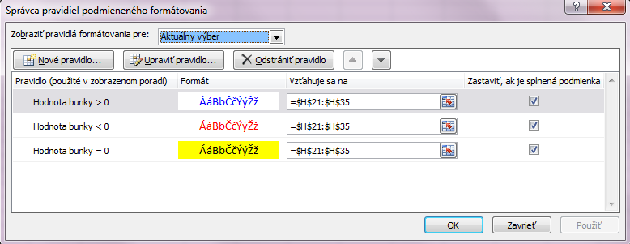
Por.číslo | Materiál | Merná jednotka | Jednotková cena | Zásoba na sklade - množstvo | Celková cena materiálu na sklade | Minimálne množstvo | Rozdiel | Poznámka
1 | AB | kg | € 4.38 | 40 | € 175.26 | 10 | 30 | Ok!
2 | AC | kg | € 0.76 | 12 | € 9.16 | 20 | -8 | Doplniť zásobu
3 | AD | kg | € 4.65 | 10 | € 46.47 | 20 | -10 | Doplniť zásobu
4 | AE | l | € 1.49 | 250 | € 373.43 | 100 | 150 | Ok!
5 | AF | l | € 1.56 | 100 | € 156.01 | 150 | -50 | Doplniť zásobu
6 | AG | ks | € 0.46 | 350 | € 162.65 | 200 | 150 | Ok!
7 | AH | ks | € 5.28 | 55 | € 290.28 | 55 | 0 | Minimum
8 | AI | l | € 1.99 | 120 | € 239.00 | 100 | 20 | Ok!
9 | AJ | l | € 1.53 | 200 | € 305.38 | 250 | -50 | Doplniť zásobu
10 | AK | ks | € 11.45 | 16 | € 183.23 | 10 | 6 | Ok!
11 | AL | ks | € 1.23 | 124 | € 152.29 | 100 | 24 | Ok!
12 | AM | kg | € 0.83 | 25 | € 20.75 | 50 | -25 | Doplniť zásobu
13 | AN | kg | € 6.27 | 105 | € 658.73 | 100 | 5 | Ok!
14 | AO | kg | € 1.86 | 25 | € 46.47 | 25 | 0 | Minimum
15 | AP | ks | € 1.26 | 140 | € 176.59 | 120 | 20 | Ok!

